ЛБ3
Дальность 10 000 м |  |  |  |  |  |  | D ,м | 10,000 | 8000 | 4000 | 2000 | 1000 | Переходные процессы приведены для 1000 м, Н=40 м К_опт=2.8, регулятор позиционный
Keг | 20 | 22.77 | 24 | 25 | 27 | 28 | H, м | 400 | 320 | 160 | 80 | 40 | Слева-процесс выбора коэффициентов
t рег | 20 | 16.5 | 15.5 | 14.5 | 13.3 | 12.5 |  | 22.77 | 18.215 | 9.1 | 4.55 | 2.27
Процесс | А | А | А | А | А | А |  | 91 | 72.86 | 36.43 | 18.2 | 9.1
 |  |  |  |  |  |  |  | 28 | 22 | 11 | 5 | 2.8
 |  |  |  |  |  |  |  | 12.6 | 13 | 13 | 14.5 | 12.5
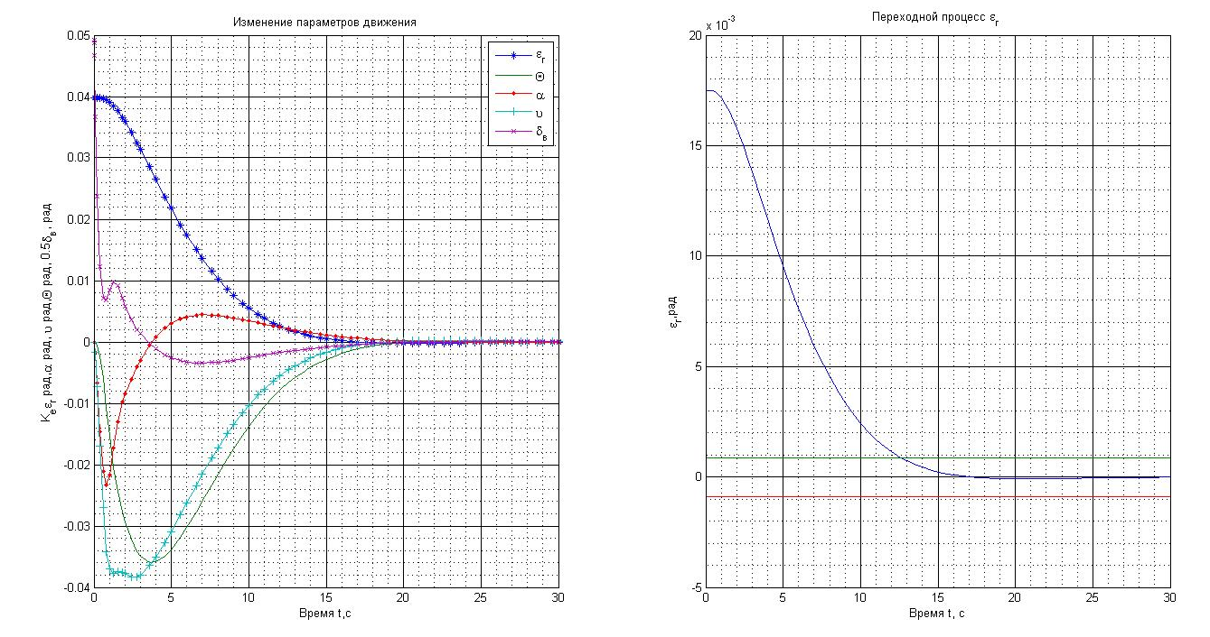
Дальность 8 000 м
Keг | 17 | 18 | 19 | 20 | 21 | 22
t рег | 18 | 16.75 | 15.5 | 14.5 | 13.7 | 13
Процесс | А | А | А | А | А | А

Дальность 4 000 м
Keг | 7 | 10 | 11 | 12 | 20 | 30
t рег | 23 | 14.5 | 13 | 11.5 | 13.2 | 11
Процесс | А | А | А | К | К | К

Дальность 2 000 м
Keг | 3 | 4 | 5 | 6 | 7 | 8
t рег | 27 | 19 | 14.5 | 11.5 | 9.6 | 8.3
Процесс | А | А | А | К | К | К

Дальность 1 000 м
Keг | 3 | 4 | 2.6 | 2.5 | 2.8 | 2.7
t рег | 11.5 | 8.4 | 13.8 | 14.5 | 12.5 | 13.2
Процесс | К | К | А | А | А | А

ЛБ4
Дальность 10 000 м |  |  |  |  |  |  | D ,м | 10,000 | 8000 | 4000 | 2000 | 1000
Keг | 160 | 165 | 200 | 161 | 300 | 180 | H, м | 400 | 320 | 160 | 80 | 40
t рег | 6.8 | 6.75 | 6.6 | 7 | 6 | 6.7 |  | 160.26 | 128.2 | 64.1 | 32.05 | 16.02
Процесс | А | А | А | А | К | А |  | 641 | 512.8 | 256.4 | 128.2 | 64.1
 |  |  |  |  |  |  |  | 200 | 170 | 90 | 45 | 25
 |  |  |  |  |  |  |  | 366 | 311.1 | 164.7 | 82.35 | 45.75
Дальность 8 000 м |  |  |  |  |  |  |  | 6.6 | 6.5 | 6.4 | 6.5 | 6.3
Keг | 125 | 128 | 130 | 150 | 170 | 160
t рег | 7 | 7 | 6.8 | 6.65 | 6.5 | 6.6
Процесс | А | А | А | А | А | А | Переходные процессы приведены для 1000 м, Н=40 м К_опт ф=25,К_опт ф с точкой=45,75 регулятор форсирующий
 |  |  |  |  |  |  | Слева -процесс выбора коэффициентов

Дальность 4 000 м
Keг | 60 | 65 | 80 | 90 | 70 | 85
t рег | 7 | 6.8 | 6.6 | 6.4 | 6.7 | 6.5
Процесс | А | А | А | А | А | А

Дальность 2 000 м
Keг | 20 | 30 | 40 | 45 | 35 | 50
t рег | 8 | 7.0 | 6.6 | 6.5 | 6.7 | 6.3
Процесс | А | А | А | А | А | К

Дальность 1 000 м
Keг | 10 | 15 | 20 | 25 | 30 | 40
t рег | 8.1 | 7.0 | 6.6 | 6.3 | 6 | 5.5
Процесс | А | А | А | А | К | К
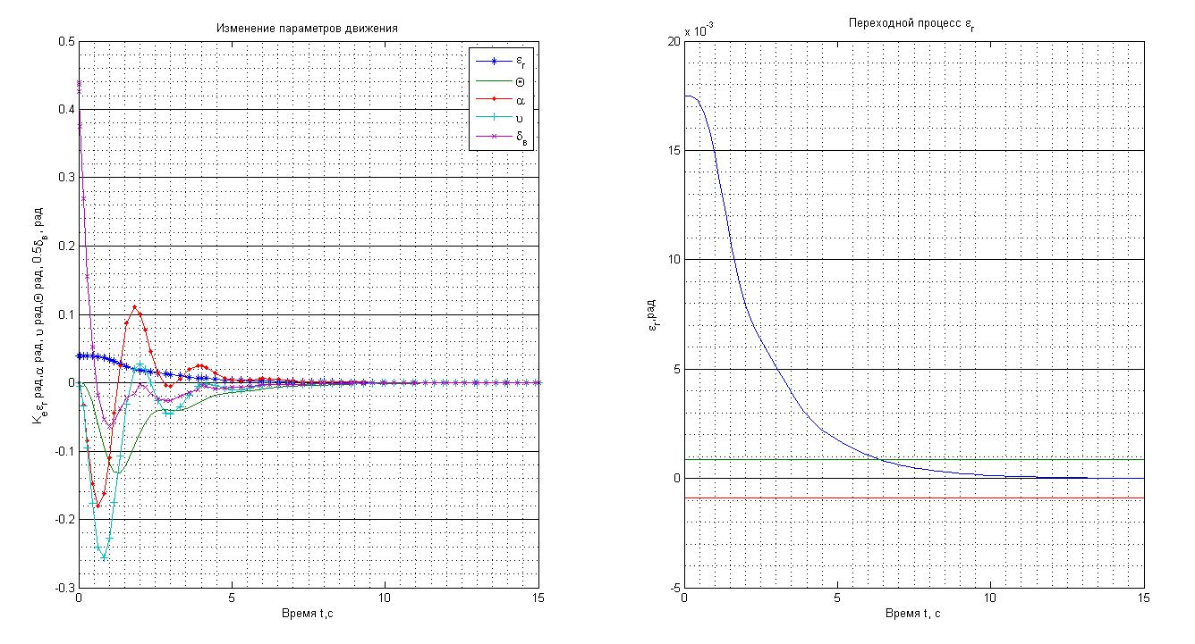

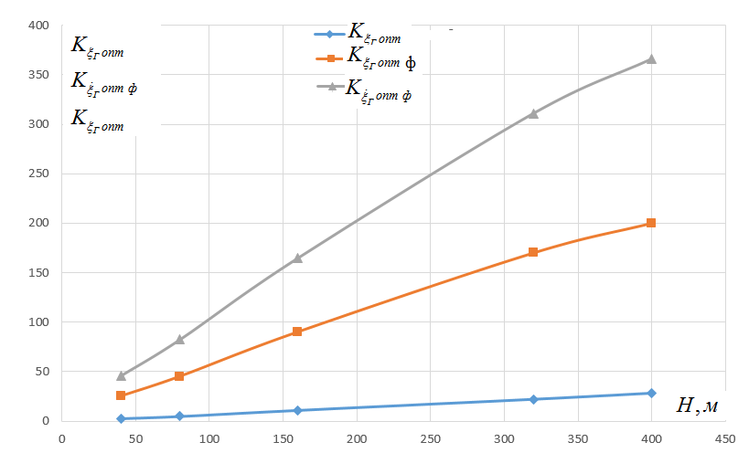

 | 1 | 2 | 3
400 | 28 | 200 | 366
320 | 22 | 170 | 311.1
160 | 11 | 90 | 164.7
80 | 5 | 45 | 82.35
40 | 2.8 | 25 | 45.75

